基本機能
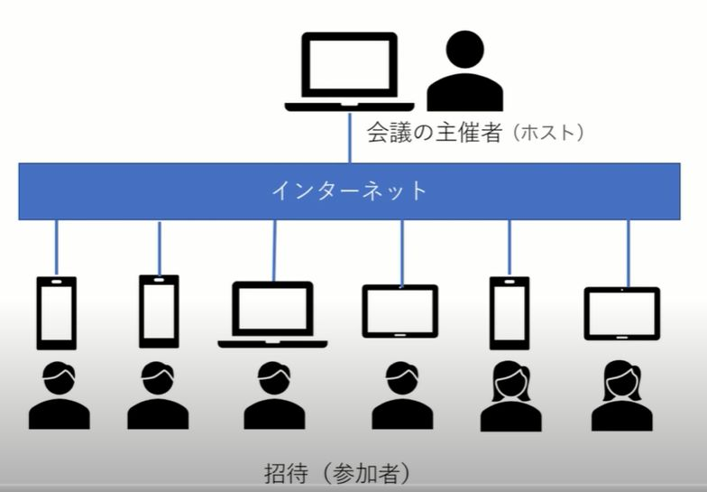
 | Web会議とは |  |  | １

・ スマホ、タブレット、パソコンなどを利用して離れた場所にいるメンバーと
会議をする事
・ 機器にはカメラ、マイク、スピーカー(イヤホン）が必要
・ アプリとして ZOOM、ＬＩＮＥ などを利用

・ Web会議のメリット
- コロナ禍では人との接触がなく安心な会議が可能
- 参加者の移動が不要で、交通費、移動時間が掛からない

・ Web会議のデメリット
- Web会議の為のインターネット回線など通信費が必要
- スマホ、タブレット、パソコンなどの機器が必要
- 機器にはカメラ、マイク、スピーカー(イヤホン）が必要

 |  | 【Web会議】

 |  |  | 【対面会議】


・ Web会議の役割 （主催者）
- 会議の日程を決め、参加者にメールなどで連絡

・ Web会議の役割 （参加者）
- メールなどで連絡されてた会議に参加する

ZOOM
 |  |  | ZOOMによるWeb会議 |  | ２

１． アプリ 「ZOOM」 をインストール

 | ・ ｉＰｈｏｎｅ／ｉＰａｄ
 | ① App Store で 「ｚｏｏｍ」で検索。
 | ② 「ZOOM Cloud Meetings」を選択しインストール

 | ・ アンドロイド スマホ／アンドロイド タブレット
 | ① Play ストア で 「ｚｏｏｍ」で検索
 | ② 「ZOOM Cloud Meetings」を選択しインストール

 | ※ 操作説明の画面は ｉＰｈｏｎｅ です

 |  | ・ Zoomの会議開催中の画面について


 |  |  |  | 上段、下段のメニューを表示
 |  |  |  | させたい時、タッチ

 |  | 【ミュート／ミュート解除】 マイクのOFF/ON

 |  | 【ビデオの停止／ビデオの開始】 ビデオのOFF/ON

 |  | 【共有】 主催者のみ使用可能

 |  | 【参加者】 参加者数、参加者の一覧

 |  | 【詳細】 「背景とフィルター」背景を設定できる

出席ａ
 | ZOOMによるWeb会議 (出席者) |  |  |  |  |  | ３

２-１． Web会議に出席 （ミーティングID、パスコード 利用）

 | (1) 「ZOOM」を起動
 | (2) 「ミーティングに参加（ａ）」をクリック （画面 ①）
 | (3) 主催者から送られてきた「ミーティングID (数字10桁）（ｂ）」を入力 （画面 ②）
 | (4) 「参加（ｃ）」をクリック （画面 ③）
 | (5) 主催者から送られてきた「パスコード（ｄ）」を入力 （画面 ④）
 | (6) 「続行（ｆ）」をクリック （画面 ④）
 | (7) 主催者が開催するまでの待つ画面 （画面 ⑤）
 | (8) 主催者が開催処理中の画面 （画面 ⑥）
 | (9) 「WiFiまたは携帯のデータ（ｆ）」をクリック （画面 ⑦）
 | (10) 会議に参加 （画面 ⑧）
 | (11) 会議の終了時は「退出（ｇ）」をクリック （画面 ⑧）

 | 画面 ① | 画面 ② | 画面 ③ | 画面 ④
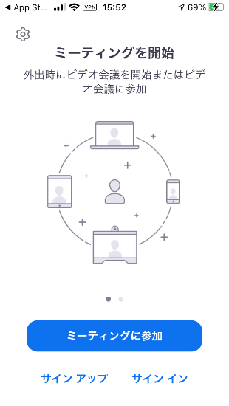
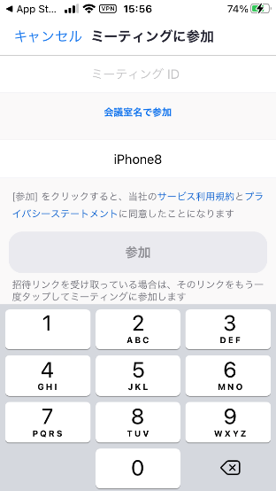
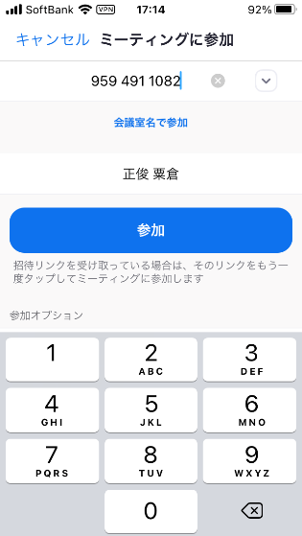
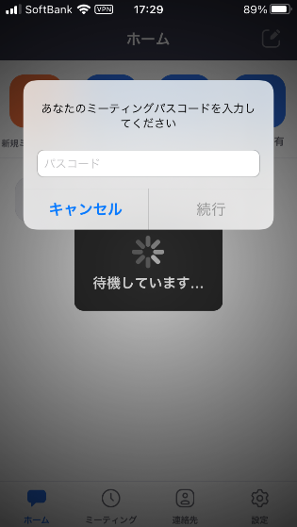

XXXX

 |  |  |  |  |  | ｅ

 | ａ | b | ｃ |  | d

 | 画面 ⑤ | 画面 ⑥ | 画面 ⑦ | 画面 ⑧
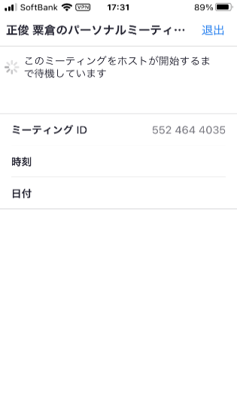
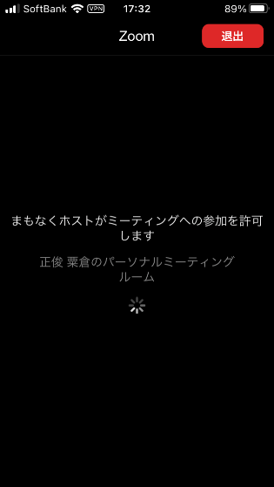
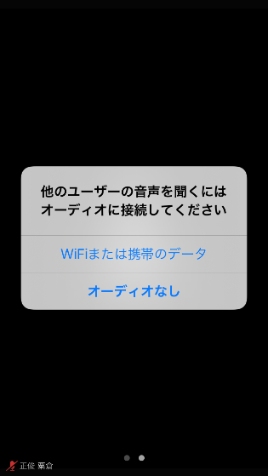
X
 |  |  |  |  |  | ｇ

 |  |  | ｆ

出席b

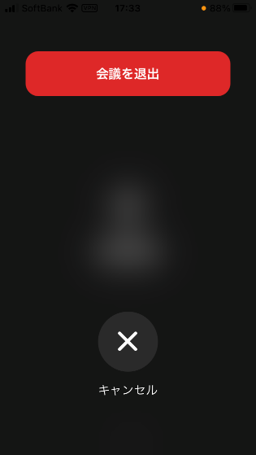
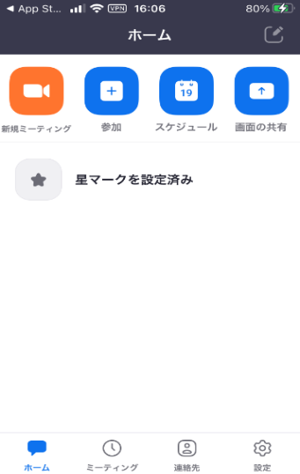
 | ZOOMによるWeb会議 (出席者) |  |  |  |  |  | ４

２-２． Web会議に出席 （URLの 利用）

 | (1) 主催者から送られてきた「URL」をクリック （画面 ①）
 | (2) 主催者が開催するまでの待つ画面 （画面 ②）
 | (3) 主催者が開催処理中の画面 （画面 ③）
 | (4) 「WiFiまたは携帯のデータ（b）」をクリック （画面 ④）
 | (5) 会議に参加 （画面 ⑤）
 | (6) 会議の終了時は「退出（ｃ）」をクリック （画面 ⑤）
 | (7) 「会議を退室（d）」をクリック （画面 ⑥）
 | (8) ZOOMの初期画面 （画面 ⑦）

 | 画面 ① | 画面 ② |  | 画面 ③ | 画面 ④
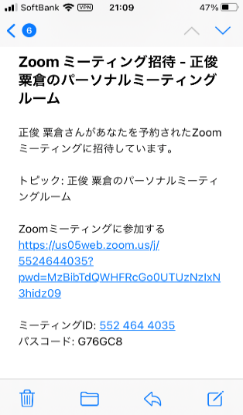

X
X
X
X

X

 | ａ |  |  |  |  | b

 | 画面 ⑤ ｃ | 画面 ⑥ | d | 画面 ⑦

サインアップ
 | ZOOMによるWeb会議 (サインアップ) |  |  |  |  |  | ５

３． Web会議の主催者 （サインアップ ： 初回の準備作業）

 | ・ ｉＰｈｏｎｅ （ ｉＰａｄ ）
 | (1) 「ZOOM」を起動 （画面 ①）
 | (2) 左下の「サインアップ(a)」をクリック
 | (3) 生年月日(b)を設定後、「確認」（ｃ）をクリック （画面 ②）
 | (4) メールアドレス、名、姓（ｄ）を入力し、「サインアップ（e）」をクリック （画面 ③）
 | (5) 「アクティベーションメール・・・・」画面 「閉じる（ｆ）」をクリック （画面 ④）
 | (6) メールアドレス、新規パスワード（ｇ）を入力し、「サインアップ（ｈ）」を
 | クリック （画面 ⑤）
 | (7) Zoomのカレンダーへのアクセス認画面表示 「OK（ｊ）」をクリック （画面 ⑥）
 | (8) Zoomからの通知送信の確認画面表示 「許可（ｋ）」をクリック （画面 ⑦）

 | 画面 ① | 画面 ② |  | 画面 ③ | d | 画面 ④ f
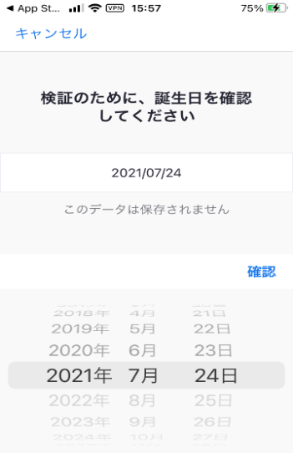
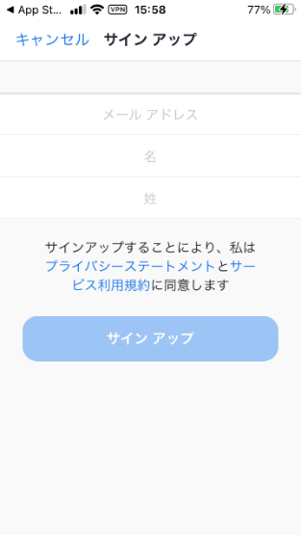
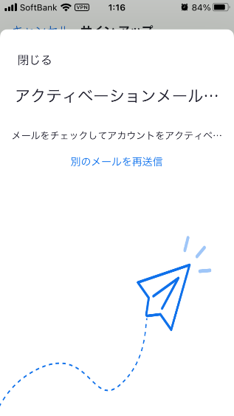

 |  |  |  | c
①

 | ａ | b |  | e

 | 画面 ⑤ ｇ | 画面 ⑥ |  | 画面 ⑦
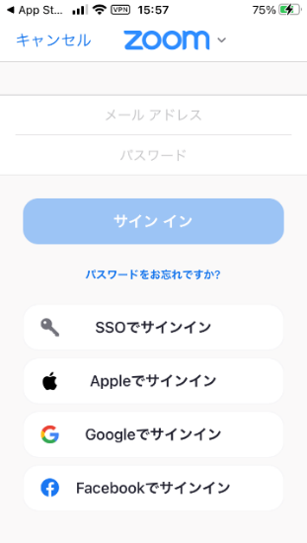
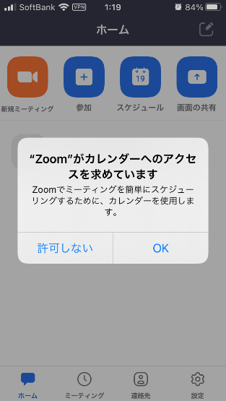
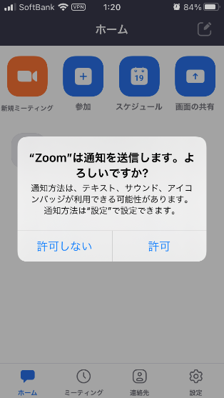

 | ｈ |  | ｊ |  | ｋ

サインアップ2
ZOOMによるWeb会議 (サインアップ) |  |  | ６

★指紋認証のできるスマホ
(9) 「タッチＩＤでサインインしますか?」の確認画面 「はい（m）」をクリック （画面 ⑧）
(10) 「ZoomでのTouch IDを使用」確認画面表示 「指紋」のタッチ （画面 ⑨）
(11) 設定完了 （画面 ⑩）

★指紋認証のきないスマホ
(9) タッチＩＤでサイン インしますかの確認画面 「いいえ（ｐ）」をクリック （画面 ⑧）
(10) 設定完了 （画面 ⑩）

画面 ⑧ | 画面 ⑨ | 画面 ⑩
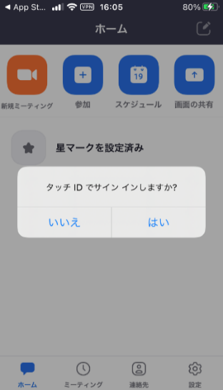
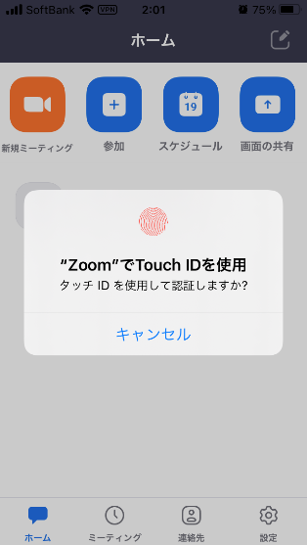


ｐ ｍ

主催者a
 | ZOOMによるWeb会議 (主催者) |  |  |  |  |  | ７

４-１． Web会議の主催者 （参加者に 「ミーティングID 」で会議の連絡）

 | ・ 「ミーティングID 」、「パスコード」の確認手順
 | (1) 「ZOOM」を起動
 | (2) 「ミーティング（ａ）」をクリック （画面 ①）
 | (3) 「編集」（ｂ）をクリック （画面 ②）
 | (4) 「ミーティング ＩＤ （ｃ）、パスコード （ｄ）」を確認 （画面 ③）
 | (5) 「ミーティング ＩＤ、パスコード」を会議参加者にメール等で送る

 | ・ 会議の開始手順
 | (6) 「ミーティング（ａ）」をクリック （画面 ①）
 | (7) 「開始」（ｅ）をクリック （画面 ②）
 | (8) 「WiFiまたは携帯のデータ（ｆ）」をクリック （画面 ⑤）
 | (9) 会議中 画面 （※背景画面設定） （画面 ⑥）
 | (10) 会議の終了 「終了（ｇ）」をクリック （画面 ⑦）
 | (11) 「全員に対してミーティングを終了（ｈ）」をクリック （画面 ⑧）

 | 画面 ① | 画面 ② | ｅ ｂ | 画面 ③ |  | 画面 ④

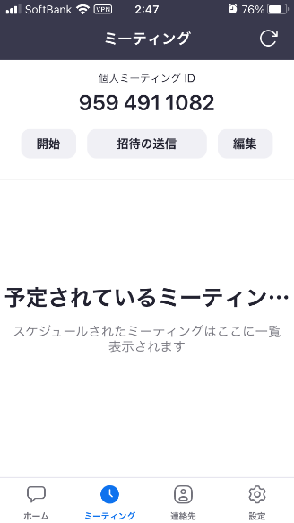
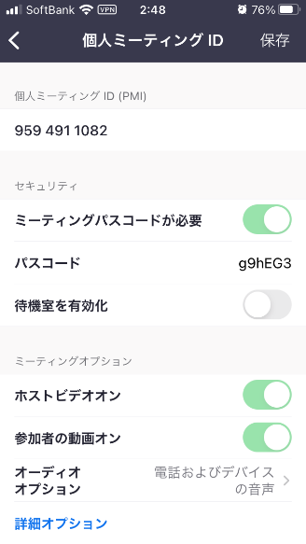

 |  |  |  |  |  | ｃ

 |  |  |  |  |  | ｄ

 | ａ

 | 画面 ⑤ | 画面 ⑥ |  | 画面 ⑦ | ｇ | 画面 ⑧ ｈ
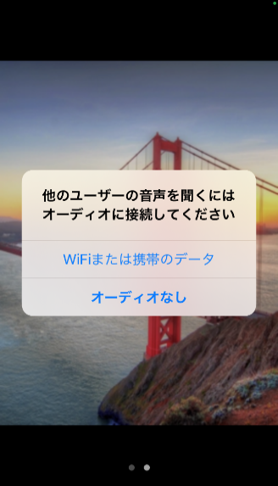

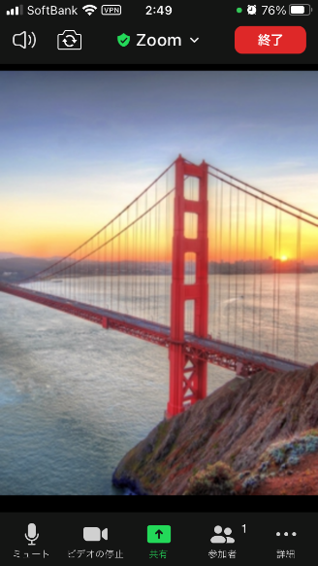
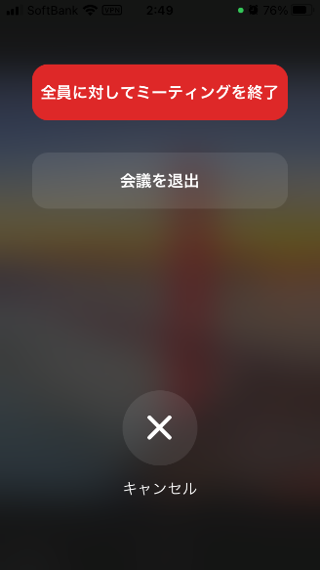

 | ｆ

主催者b
 | ZOOMによるWeb会議 (主催者) |  |  |  |  |  | ８

４-２． Web会議の主催者 （参加者に 「URL」で会議の連絡）
7
 | (1) 「ZOOM」を起動
 | (2) 「ミーティング（ａ）」をクリック （画面 ①）
 | (3) 「招待の送信」（ｂ）をクリック （画面 ②）
 | (4) 「URL」の情報を「メッセージ（ｃ）、メール（ｄ）、コピーペースト（ｅ）」の
 | いずれかで連絡 （画面 ③）
 | (5) 例：メールでの連絡 （画面 ④）

 | ・ 会議の開始手順
 | (6) 「ミーティング（ａ）」をクリック （画面 ①）
 | (7) 「開始」（ｅ）をクリック （画面 ②）
 | (8) 「WiFiまたは携帯のデータ（ｆ）」をクリック （画面 ⑤）
 | (9) 会議中 画面 （※背景画面設定） （画面 ⑥）
 | (10) 会議の終了 「終了（ｇ）」をクリック （画面 ⑦）
 | (11) 「全員に対してミーティングを終了（ｈ）」をクリック （画面 ⑧）

 | 画面 ① | 画面 ② | ｂ | 画面 ③ |  | 画面 ④
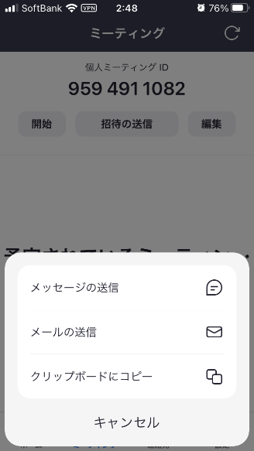


X
X
X

X

 |  |  |  |  |  | ｃ

 |  |  |  |  |  | ｄ
 |  |  |  |  |  | ｅ

 | ａ

 | 画面 ⑤ | 画面 ⑥ |  | 画面 ⑦ | ｇ | 画面 ⑧ ｈ

 | ｆ

